상품제안서
미세먼지 온도습도 측정기 | 상품코드: S01045

 |  |  |  |  |  |  | 02-713-8555 | www.synergygift.co.kr
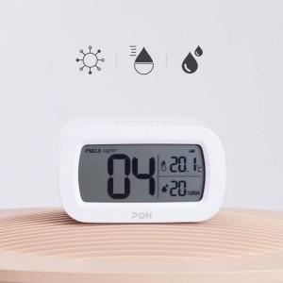 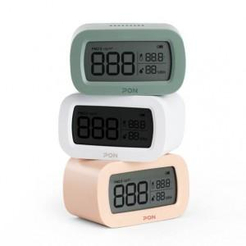 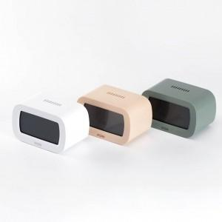

【상세/제작정보】 | 실내공기는 물론 온도, 습도를 함께 알려주는 측정기

【인쇄/포장옵션】 | 레이저, 풀칼라 / 포장지포장

【공급단가】 | 수량 | 30~ | 100~ | 300~ | 500~ | 1,000~
*VAT별도 | 단가 | 27,850원 | 26,820원 | 25,790원 | 24,760원 | 24,140원

【상품 URL】 | https://www.synergygift.co.kr:443/src/goods_detail.php?gdno=15753

